Senbatsu Participation Table (B
Member Info |  |  |  | Album |  |  |  | Single |  |  |  |  |  |  |  |  |  |  |  |  |  |  |  |  | Total | Center |  |  | Sold
Band | Status | Team | Member | 1 | 2 | 3 | 4 | 1 | 2 | 3 | 4 | 5 | 6 | 7 | 8 | 9 | 10 | 11 | 12 | SP | 13 | 14 | 15 | 16 |  | Main Songs | Album |  | 1,000 Baht
BNK48 | Active | BIII | Miori |  |  |  | ● | ● | ● |  |  |  |  |  |  |  |  | ● | ● | ● | ● | ● |  |  | 8 | - | 1 | RIVER | 70,000
BNK48 | Active | NV | Satchan |  |  |  |  | ● | ● | ● | ● |  |  | ● |  |  |  |  |  | ● |  |  |  |  | 6 | - | 2 | Jabaja | 70,000
BNK48 | Active | NV | Fond |  | ★ |  | ● |  |  |  |  | ● |  | ● | ● | ● |  | ★ | ● |  | ● | ● | ● |  | 11 | ★ ★ | 3 | Warota People | 41,000
BNK48 | Active | NV | Gygee |  | ● | ★ | ● |  |  |  |  |  |  | ● | ● |  | ● | ● | ● |  | ● | ● | ● |  | 11 | ★ | 4 | Gingham Check | 17,079
BNK48 | Active | Trainee | Khamin |  |  |  |  |  |  |  |  |  |  |  |  |  |  |  |  |  |  |  |  |  | 0 | -
BNK48 | Active | BIII | Minmin |  |  | ● |  |  |  |  | ● |  |  |  |  | ● | ● | ● | ● |  | ● | ● | ● | ● | 10 | - | Singles |  | CD+PB (350 Baht) | Music card (200 Baht)
BNK48 | Active | BIII | Myyu |  |  | ● |  |  |  |  |  |  |  |  | ● |  |  |  |  |  |  |  |  |  | 2 | - | 1 | Aitakatta | 13,500
BNK48 | Active | NV | New |  |  | ● |  |  |  |  |  |  |  | ● |  |  |  | ● |  |  | ● |  |  |  | 4 | - | 2 | Koi Suru Fortune Cookie | 35,000
BNK48 | Active | BIII | Niky |  |  |  |  |  |  |  |  |  |  | ● |  |  |  |  |  |  |  |  |  |  | 1 | - | 3 | Shonichi | 170,000
BNK48 | Active | NV | Nine |  |  |  |  |  |  |  |  |  |  |  |  |  |  |  |  |  |  |  |  |  | 0 | - | 4 | Kimi wa Melody | 340,000
BNK48 | Active | Trainee | Pakwan |  |  | ● | ● |  |  |  |  |  |  |  |  |  |  |  |  |  |  |  |  |  | 2 | - | 5 | BNK Festival | 300,000 | 462,000
BNK48 | Active | BIII | Panda |  |  |  |  |  |  |  |  |  |  |  |  |  |  |  |  |  |  |  |  |  | 0 | - | 6 | Beginner | 165,000
BNK48 | Active | NV | Phukkhom |  |  |  | ● |  |  |  | ● |  |  |  |  |  |  | ● |  |  |  |  |  |  | 3 | - | 7 | 77 no Suteki na Machi e | 156,376
BNK48 | Active | NV | Ratah |  |  |  |  |  |  |  |  |  |  | ● |  |  |  |  |  |  |  |  |  |  | 1 | - | 8 | High Tension | 184,176 | 497,245
BNK48 | Active | NV | Stang |  |  |  |  |  |  |  |  |  |  | ● |  |  |  | ● |  |  |  |  | ● | ● | 4 | - | 9 | Heavy Rotation | 67,776
BNK48 | Active | BIII | Wee |  |  | ● | ● |  |  |  |  | ● | ● | ● |  | ● | ● | ● | ● |  | ● | ● | ● | ● | 13 | - | 10 | ดีอะ | 66,475
BNK48 | Active | BIII | Earn |  |  |  |  |  |  |  |  |  |  |  |  |  |  |  |  |  |  |  | ● |  | 1 | - | 11 | Sayonara Crawl | 90,260 | 349,363
BNK48 | Active | NV | Earth |  |  |  |  |  |  |  |  |  |  |  |  |  |  |  |  |  |  |  |  |  | 0 | - | 12 | Believers | 94,158
BNK48 | Active | NV | Eve |  |  |  |  |  |  |  |  |  |  |  |  |  |  |  |  |  |  |  |  |  | 0 | - | SP | Jiwaru DAYS | 825 | 5,174
BNK48 | Active | BIII | Fame |  |  |  |  |  |  |  |  |  |  |  |  |  |  | ● |  |  | ● | ● |  |  | 3 | - | 13 | Iiwake Maybe | 49,575
BNK48 | Active | BIII | Grace |  |  |  |  |  |  |  |  |  |  |  |  |  |  |  |  |  |  |  |  | ● | 1 | - | 14 | สัญญานะ | 40,332
BNK48 | Active | BIII/NV | Hoop |  |  |  |  |  |  |  |  |  |  |  |  |  |  | ● |  |  | ● | ● | ★ | ● | 5 | ★ | 15 | Kibouteki refrain | 65,835 | 127,148
BNK48 | Active | Trainee | Jaokhem |  |  |  |  |  |  |  |  |  |  |  |  |  |  |  |  |  |  |  |  |  | 0 | -
BNK48 | Active | NV | Kaofrang |  |  |  |  |  |  |  |  |  |  |  |  |  |  |  |  |  |  |  |  |  | 0 | - | Credit : https://twitter.com/StatCherprang/
BNK48 | Active | BIII | Mean |  |  |  |  |  |  |  |  |  |  |  |  |  |  | ● |  |  |  |  |  |  | 1 | -
BNK48 | Active | BIII | Monet |  |  |  |  |  |  |  |  |  |  |  |  |  |  |  |  |  | ● | ● |  | ● | 3 | -
BNK48 | Active | BIII/NV | Paeyah |  |  |  |  |  |  |  |  |  |  |  |  |  |  | ★ |  |  | ● | ● | ● | ● | 5 | ★ | คิดเป็นมูลค่าเงินประมาณ
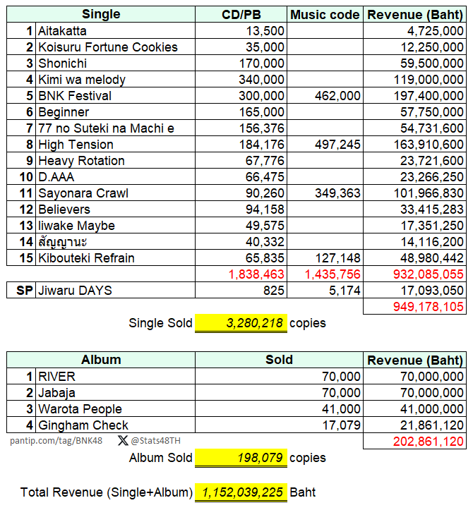
BNK48 | Active | NV | Pancake |  |  |  |  |  |  |  |  |  |  |  |  |  |  |  |  |  | ★ | ● | ● | ● | 4 | ★
BNK48 | Active | BIII | Peak |  |  |  |  |  |  |  |  |  |  |  |  |  |  | ● |  |  |  |  |  |  | 1 | -
BNK48 | Active | NV | Popper |  |  |  |  |  |  |  |  |  |  |  |  |  |  |  |  |  |  | ● | ● |  | 2 | -
BNK48 | Active | BIII | Yayee |  |  |  | ● |  |  |  |  |  |  |  |  |  |  |  |  |  |  |  |  |  | 1 | -
BNK48 | Active | NV | Yoghurt |  |  |  |  |  |  |  |  |  |  |  |  |  |  |  |  |  |  | ● | ● |  | 2 | -
BNK48 | Active | Trainee | Berry |  |  |  |  |  |  |  |  |  |  |  |  |  |  |  |  |  |  |  |  |  | 0 | -
BNK48 | Active | Trainee | Emmy |  |  |  |  |  |  |  |  |  |  |  |  |  |  |  |  |  |  |  |  |  | 0 | -
BNK48 | Active | Trainee | Janry |  |  |  |  |  |  |  |  |  |  |  |  |  |  |  |  |  | ● | ● | ● |  | 3 | -
BNK48 | Active | Trainee | L |  |  |  |  |  |  |  |  |  |  |  |  |  |  |  |  |  | ● | ● | ● |  | 3 | -
BNK48 | Active | Trainee | Marine |  |  |  |  |  |  |  |  |  |  |  |  |  |  |  |  |  |  | ● | ● |  | 2 | -
BNK48 | Active | Trainee | Micha |  |  |  |  |  |  |  |  |  |  |  |  |  |  |  |  |  |  |  |  |  | 0 | -
BNK48 | Active | Trainee | Nene |  |  |  |  |  |  |  |  |  |  |  |  |  |  |  |  |  |  |  | ● |  | 1 | -
BNK48 | Active | Trainee | Palmmy |  |  |  |  |  |  |  |  |  |  |  |  |  |  |  |  |  |  |  |  |  | 0 | -
BNK48 | Active | Trainee | Patt |  |  |  | ● |  |  |  |  |  |  |  |  |  |  |  |  |  | ● |  |  |  | 2 | -
BNK48 | Active | Trainee | Sindy |  |  |  |  |  |  |  |  |  |  |  |  |  |  |  |  |  |  |  |  |  | 0 | -
BNK48 | Active | Trainee | Wawa |  |  |  |  |  |  |  |  |  |  |  |  |  |  |  |  |  |  |  |  |  | 0 | -
CGM48 | Active | C | Angel |  |  |  | ★ |  |  |  |  |  |  |  |  |  |  |  |  |  |  |  |  |  | 1 | ★
CGM48 | Active | C | Aom |  |  |  |  |  |  |  | ● |  |  |  |  |  |  | ● | ● |  |  |  |  |  | 3 | -
CGM48 | Active | C | Champoo |  |  |  | ● |  |  |  |  |  |  |  |  |  |  | ★ |  |  |  |  |  | ● | 3 | ★
CGM48 | Active | C | Fortune |  |  |  |  |  |  |  |  |  |  |  |  |  |  | ● |  |  |  |  | ● |  | 2 | -
CGM48 | Active | C | Izurina |  |  |  |  |  | ● |  |  |  |  |  |  |  |  |  |  |  |  |  |  |  | 1 | -
CGM48 | Active | C | Kaiwan |  |  |  | ● |  |  |  |  |  |  |  |  |  |  |  |  |  |  |  |  | ● | 2 | -
CGM48 | Active | C | Kaning |  |  |  |  |  |  |  |  |  |  |  |  |  |  | ● | ● |  |  |  | ★ | ● | 4 | ★ |  |  | 2023-12-04 | 22:07:13
CGM48 | Active | Trainee | Kyla |  |  | ● | ● |  |  |  |  |  |  |  |  |  |  |  |  |  |  |  |  |  | 2 | -
CGM48 | Active | C | Marmink |  |  |  |  |  |  |  |  |  |  |  |  |  |  | ● | ● |  |  |  | ● | ● | 4 | -
CGM48 | Active | Trainee | Meen |  |  |  | ● |  |  |  |  |  |  |  |  |  |  |  |  |  |  |  |  |  | 1 | -
CGM48 | Active | Trainee | Milk |  |  | ● | ● |  |  |  |  |  |  |  |  |  |  |  |  |  |  |  |  |  | 2 | -
CGM48 | Active | Trainee | Nana |  |  |  | ● |  |  |  |  |  |  |  |  |  |  |  |  |  |  |  | ● |  | 2 | -
CGM48 | Active | Trainee | Nena |  |  | ● |  |  |  |  |  |  |  |  |  |  |  |  |  |  |  |  |  |  | 1 | -
CGM48 | Active | C | Nenie |  |  |  | ● |  |  |  |  |  |  |  |  |  |  |  |  |  |  |  |  | ● | 2 | -
CGM48 | Active | C | Pim |  |  |  |  |  |  |  |  |  |  |  |  |  |  |  | ● |  |  |  | ● | ★ | 3 | ★
CGM48 | Active | C | Punch |  |  |  |  |  |  |  |  |  |  |  |  |  |  |  |  |  |  |  |  | ● | 1 | -
CGM48 | Active | C | Sita |  |  |  |  |  |  |  |  |  |  |  |  |  |  | ● |  |  |  |  | ● | ● | 3 | -
BNK48 | Graduated | BIII | Cherprang | ● | ● | ● |  | ● | ● | ● | ● | ● | ★ | ★ | ● | ● | ● | ● |  | ● | ● | ★ |  |  | 17 | ★★★
BNK48 | Graduated | BIII | Can | ● |  |  |  | ● |  |  |  |  |  |  |  |  |  |  |  |  |  |  |  |  | 2 | -
BNK48 | Graduated | Trainee | Cincin |  |  |  |  |  |  |  |  |  |  |  |  |  |  |  |  |  |  |  |  |  | 0 | -
BNK48 | Graduated | NV | Jaa |  |  |  |  | ● |  |  | ● |  |  | ● |  |  |  |  |  | ● |  |  |  |  | 4 | -
BNK48 | Graduated | BIII | Jan |  |  |  |  | ● | ● |  |  |  |  |  |  |  |  |  |  |  |  |  |  |  | 2 | -
BNK48 | Graduated | BIII | Jane | ● | ● |  |  |  |  | ● | ● |  | ● | ● | ● | ★ | ● | ● |  | ● |  |  |  |  | 11 | ★
BNK48 | Graduated | BIII | Jennis | ● | ● | ● |  | ● | ● | ● | ● | ● | ● | ● | ● | ● | ● | ● |  | ● |  |  |  |  | 15 | -
BNK48 | Graduated | BIII | Jib |  |  |  |  |  |  |  |  |  |  | ● |  |  |  |  |  | ● |  |  |  |  | 2 | -
BNK48 | Graduated | BIII | Kaew | ● | ● |  |  | ● | ● | ● | ● | ● | ● |  | ● | ● | ● | ● |  | ● |  |  |  |  | 13 | -
BNK48 | Graduated | NV | Kaimook |  | ● |  |  | ● | ● | ● | ● | ● | ● |  | ● |  | ● |  | ● | ● |  |  |  |  | 11 | -
BNK48 | Graduated | BIII | Kate |  |  |  |  |  |  |  |  |  |  | ● |  |  |  |  |  | ● |  |  |  |  | 2 | -
BNK48 | Graduated | Trainee | Kidcat |  |  |  |  |  |  |  |  |  |  |  |  |  |  |  |  |  |  |  |  |  | 0 | -
BNK48 | Graduated | BIII | Korn | ● |  | ● |  |  |  | ● |  |  |  |  |  |  |  |  |  | ● |  |  |  |  | 4 | -
BNK48 | Graduated | Trainee | Maysa |  |  |  |  |  |  |  |  |  |  |  |  |  |  |  |  |  |  |  |  |  | 0 | -
BNK48 | Graduated | Trainee | Mind |  |  |  |  |  |  |  | ● |  | ● | ● |  |  |  |  |  | ● |  |  |  |  | 4 | -
BNK48 | Graduated | NV | Mobile | ● | ● |  |  |  | ★ | ● | ● | ● | ● | ● | ● | ● | ★ | ● | ★ | ★ |  |  |  |  | 14 | ★★★★
BNK48 | Graduated | NV | Music | ● | ● |  |  | ★ | ● | ★ | ● | ● | ● | ● | ● | ● | ● | ★ | ● | ★ |  |  |  |  | 15 | ★★★★
BNK48 | Graduated | Trainee | Namhom |  |  |  |  | ● |  |  |  |  |  |  |  |  |  |  |  |  |  |  |  |  | 1 | -
BNK48 | Graduated | NV | Namneung | ● | ● |  |  | ● | ● | ● | ● | ● | ● |  | ★ | ● | ● | ● | ● | ● |  |  |  |  | 14 | ★
BNK48 | Graduated | NV | Namsai | ● |  |  |  |  |  |  |  |  |  |  | ● |  |  |  |  | ● |  |  |  |  | 3 | -
BNK48 | Graduated | NV | Nink |  |  |  |  |  |  |  |  |  |  |  |  |  |  |  |  |  |  |  |  |  | 0 | -
BNK48 | Graduated | BIII | Noey | ● | ● |  |  | ● | ● | ★ | ★ | ● | ● | ● | ● | ● | ● | ● | ● | ● |  |  |  |  | 15 | ★★
BNK48 | Graduated | NV | Orn | ★ | ● | ● |  | ● | ● | ● | ● | ● | ● | ● | ● | ● | ● | ● |  | ● |  |  |  |  | 15 | -
BNK48 | Graduated | BIII | Piam | ● |  |  |  |  |  |  |  |  |  | ● |  |  |  |  |  | ● |  |  |  |  | 3 | -
BNK48 | Graduated | BIII | Pun | ● | ● | ● |  | ● | ● | ● | ● | ★ | ● |  |  | ● | ● | ● |  | ● |  |  |  |  | 13 | ★
BNK48 | Graduated | NV | Pupe | ● | ★ |  |  |  | ● | ● | ● | ● | ● |  | ● | ● | ● | ● | ● | ★ |  |  |  |  | 13 | ★★
BNK48 | Graduated | NV | Tarwaan | ● | ● |  |  | ● | ● | ● | ● | ● | ● |  | ● | ● | ● | ● | ● | ● |  |  |  |  | 14 | -
BNK48 | Graduated | NV | Bamboo |  | ● |  |  |  |  |  |  |  |  | ● |  |  |  |  |  |  |  |  |  |  | 2 | -
BNK48 | Graduated | Trainee | Cake |  |  |  |  |  |  |  | ● |  |  |  |  |  |  |  |  |  |  |  |  |  | 1 | -
BNK48 | Graduated | Trainee | Deenee |  |  |  |  |  |  |  |  |  |  |  |  |  |  |  |  |  |  |  |  |  | 0 | -
BNK48 | Graduated | BIII | Faii |  |  |  |  |  |  |  | ● |  |  |  |  |  |  |  |  |  |  |  |  |  | 1 | -
BNK48 | Graduated | Trainee | Fifa |  |  |  |  |  |  |  |  |  |  | ● |  |  |  |  |  |  |  |  |  |  | 1 | -
BNK48 | Graduated | BIII | June |  |  |  |  |  |  |  |  | ● |  |  |  | ● |  |  |  |  |  |  |  |  | 2 | -
BNK48 | Graduated | BIII | Kheng |  |  |  |  |  |  |  |  |  |  |  |  |  |  |  |  |  |  |  |  |  | 0 | -
BNK48 | Graduated | Trainee | Maira |  |  |  |  |  |  |  |  |  |  |  |  |  |  |  |  |  |  |  |  |  | 0 | -
BNK48 | Graduated | NV | Mewnich |  |  |  |  |  |  |  |  | ● |  |  |  |  |  |  |  |  |  |  |  |  | 1 | -
BNK48 | Graduated | NV | Natherine |  |  |  |  |  |  |  |  |  | ● |  |  |  |  |  |  |  |  |  |  |  | 1 | -
BNK48 | Graduated | Trainee | Oom |  |  |  |  |  |  |  |  |  |  | ● |  |  |  |  |  |  |  |  |  |  | 1 | -
BNK48 | Graduated | NV | Pampam |  |  |  |  |  |  |  |  |  |  |  |  |  |  | ● |  |  | ● |  |  |  | 2 | -
BNK48 | Graduated | Trainee | View |  |  |  |  |  |  |  |  |  |  | ● |  |  |  |  |  |  |  |  |  |  | 1 | -
BNK48 | Graduated | Trainee | Jeje |  |  |  |  |  |  |  |  |  |  |  |  |  |  |  |  |  |  |  |  |  | 0 | -
BNK48 | Graduated | Trainee | Pim |  |  |  |  |  |  |  |  |  |  |  |  |  |  |  |  |  |  |  |  |  | 0 | -
CGM48 | Graduated | Trainee | Nicha |  |  | ● |  |  |  |  |  |  |  |  |  |  |  |  |  |  |  |  |  |  | 1 | -
CGM48 | Graduated | Trainee | Parima |  |  | ● |  |  |  |  |  |  |  |  |  |  |  |  |  |  |  |  |  |  | 1 | -
 |  | Total Senbatsu Members |  | 16 | 16 | 16 | 16 | 16 | 16 | 16 | 21 | 16 | 16 | 24 | 16 | 16 | 16 | 32 | 16 | 22 | 16 | 16 | 21 | 16

Credit data : http://stage48.net/wiki/index.php/Main_Page
* เพิ่มคนไม่ติดใน BNK48 ทั้งหมด เข้าไปด้วย

Senbatsu Participation Table (C
Member Info |  |  | Album |  | Single |  |  |  |  |  | Total | Center
Team | Status | Member | 1 | 2 | 1 | 2 | 3 | 4 | 5 | 6 |  | Main Songs |  |  | Sold
C | Active | Angel | ● |  | ● | ● | ● | ● | ● | ● | 7 | - | Album |  | 1000 Baht
C | Active | Aom | ● | ★ | ● | ● | ● | ● | ● | ● | 8 | ★ | 1 | Eien Pressure | 6,500
C | Active | Champoo | ★ | ● |  |  | ● | ● | ● | ● | 6 | ★ | 2 | Hisashiburi no Lip Gloss | 8,081
Trainee | Active | Fahsai |  |  |  |  |  | ● |  |  | 1 | -
C | Active | Fortune | ● | ● | ● | ● | ● | ★ | ● | ● | 8 | ★
C | Active | Izurina |  | ● | ● | ● | ● |  | ● |  | 5 | - | Singles |  | 350 Baht | music card
Trainee | Active | Jjae | ● |  |  |  |  |  |  |  | 1 | - | 1 | Chiang Mai 106 | 36,032 | 21000
C | Active | Kaiwan | ● | ● | ● | ● |  | ● |  | ● | 6 | - | 2 | Melon Juice | 30,666
C | Active | Kaning | ● | ● | ● | ★ | ★ | ● | ● | ● | 8 | ★ ★ | 3 | มะลิ | 33,003
C | Active | Kyla | ● |  |  |  |  |  |  |  | 1 | - | 4 | Mae Shika Mukanee | 26,567
Trainee | Active | Latin |  |  |  |  |  | ● |  |  | 1 | - | 5 | 2565 | 31,944
C | Active | Marmink | ● | ● | ● | ● | ● | ● | ★ | ● | 8 | ★ | 6 | Sansei Kawaii | 40,489
Trainee | Active | Meen |  |  | ● | ● |  |  | ● |  | 3 | -
Trainee | Active | Mei | ● | ● |  | ● |  | ● | ● | ● | 6 | -
Trainee | Active | Milk |  |  | ● | ● | ● |  |  |  | 3 | - | คิดเป็นมูลค่าเงินประมาณ
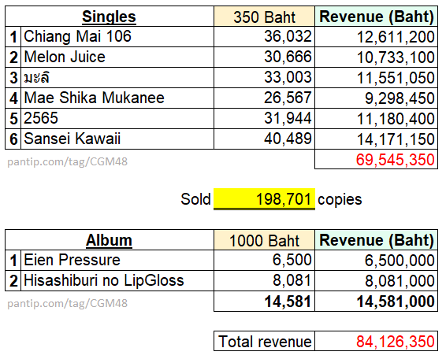
Trainee | Active | Nena |  | ● | ● |  | ● |  |  |  | 3 | -
C | Active | Nenie | ● |  | ● | ● | ● | ● | ● | ★ | 7 | ★
C | Active | Pim | ● | ● |  | ● | ● | ● | ● | ★ | 7 | ★
C | Active | Ping | ● | ● | ● |  | ● | ● |  |  | 5 | -
C | Active | Punch | ● | ● | ● | ● | ● | ● | ● | ● | 8 | -
C | Active | Sita | ● | ● | ★ | ★ | ● | ● | ● | ● | 8 | ★ ★
Trainee | Active | Emma |  |  |  |  |  |  |  |  | 0 | -
Trainee | Active | Ginna |  |  |  |  |  |  |  |  | 0 | -
C | Active | Jingjing |  | ● |  |  |  |  | ● | ● | 3 | -
C | Active | Lookked |  | ● |  |  |  |  | ● | ● | 3 | -
Trainee | Active | Nana |  | ● |  |  |  |  |  | ● | 2 | -
Trainee | Active | Papang |  |  |  |  |  |  |  |  | 0 | -
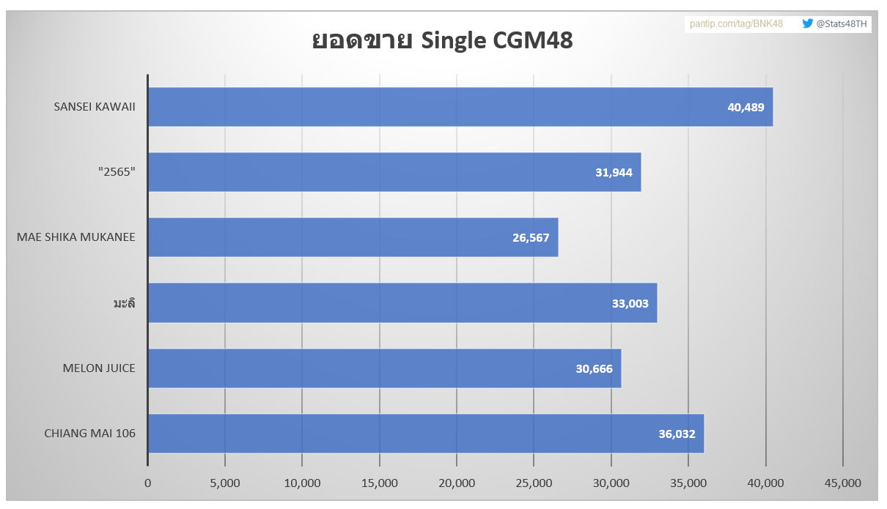
Trainee | Graduated | Jayda |  |  |  |  | ● | ● |  |  | 2 | -
Trainee | Graduated | Parima | ● |  | ● | ● |  |  | ● |  | 4 | -
Trainee | Graduated | Twobam |  |  |  |  |  |  |  | ● | 1 | -
Trainee | Graduated | Nicha |  |  |  |  |  |  |  |  | 0 | -
Trainee | Graduated | Parima | ● |  | ● | ● |  |  | ● |  | 4 | -
Trainee | Graduated | Pepo |  |  | ● | ● | ● |  |  |  | 3 | -
Total Senbatsu Members |  |  | 16 | 16 | 16 | 16 | 16 | 16 | 16 | 16

Credit data : http://stage48.net/wiki/index.php/Main_Page
* เพิ่มคนไม่ติดทั้งหมดเข้าไปด้วย

 |  |  |  |  |  |  |  |  |  |  |  |  |  |  |  | 2023-11-01 | 22:47:43

